Sheet1
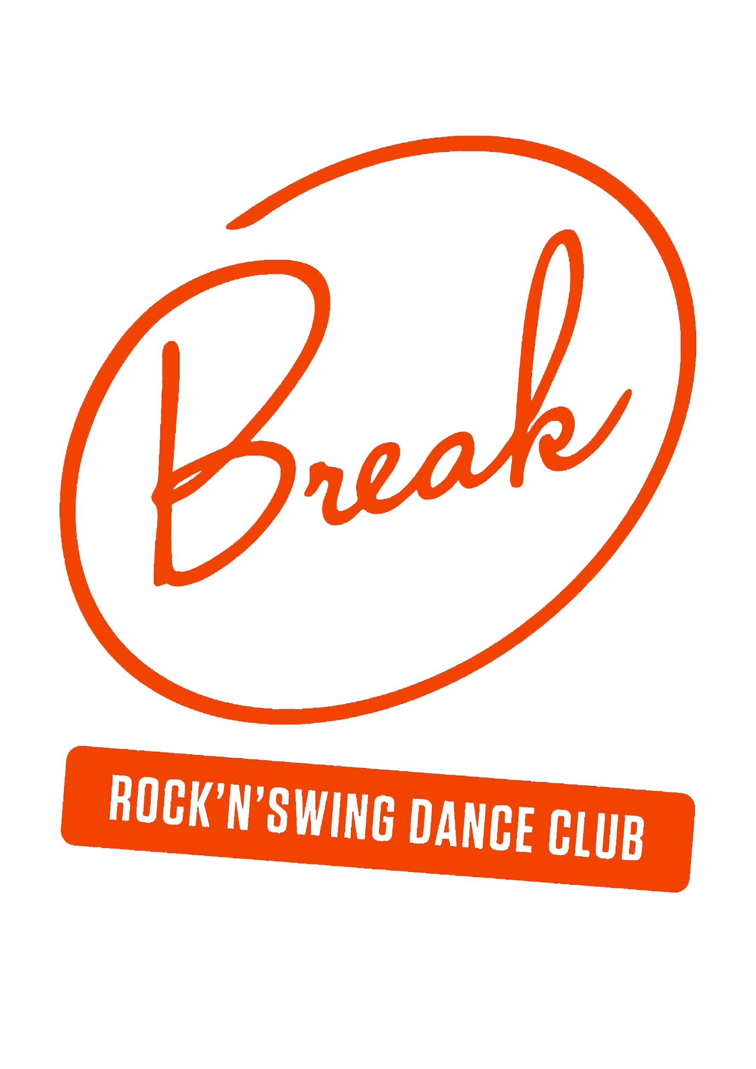
Rock'n'Swing Dance Club Break ry |  | KULULASKU
Polttolinja 1
40520 Jyväskylä
www.break.fi
info(at)break.fi

Huom! Kululasku tulee palauttaa viim. 3 kk kuluessa anottavan kulun ajankohdasta.
Nimi: |  |  | Henkilötunnus (vain matkakulut):
Osoite:
Sähköposti: |  |  |  | Puhelin nro: | 0404140494
IBAN tilinumero: |  |  |  | Pankin BIC:
KULULASKUA KOSKEVAT TIEDOT
Kululaskun tarkoitus:
Rooli / tehtävä:
MATKAKULUT (Alkuperäiset liput ja kuitit liitettävä laskuun) |  |  |  |  | Liite No | Euroa
Junamatkat:
Linja-automatkat:
Majoituskulut:
Muut matkakulut:
KILOMETRIKORVAUS
Matkareitti (osoitteet): |  |  |  | Kilometrikorvaus auton käytöstä
 |  |  |  | Km | á senttiä
Matka-aika: | alkoi pvm ja klo |  |  |  | 0.20 € | 0
 | päättyi pvm ja klo |  |  |  |  | 0.00 €
PÄIVÄRAHAT |  |  |  | pv | á euroa | Euroa
Kokopäiväraha (yli 10 tuntia, max 1 ilmaisateria)
Puolipäiväraha (yli 6 tuntia, ei ilmaisaterioita)
 |  |  |  |  |  | 0.00 €
MUUT KORVAUKSET (selvitys alle ja tarvittaessa kommenttikenttään) |  |  |  |  | Liite No | Euroa

 |  |  |  |  |  | 0.00 €
KOMMENTTIKENTTÄ | Esitä tähän riittävät tiedot hakemuksen tueksi ja liitä kuitit ja muut liitteet kulukorvaushakemukseen. |  |  |  | YHTEENSÄ (kaikki): | 0.00 €

Päiväys |  |  | Allekirjoitus

TARKASTANUT |  | PVM |  | KÄTEISSUORITUKSEN KUITTAUS
HYVÄKSYNYT |  | PVM

